normy
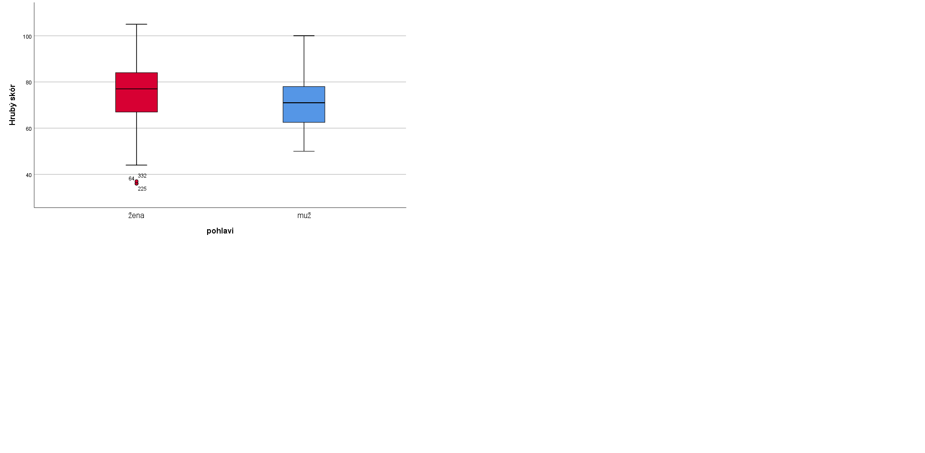
Stanin | Muži |  |  |  | Ženy
 | Plánování | Vůle | Cílevědomost | Celková škála | Plánování | Vůle | Cílevědomost | Celková škála
1 | 6-10 | 7-10 | 6-14 | 19-48 | 6-11 | 7-11 | 6-12 | 19-41
2 | 11-12 | 11-15 | 15 | 49 | 12-14 | 12-13 | 13-15 | 42-47
3 | 13-15 | 16-18 | 16-19 | 50-53 | 15-18 | 14-17 | 16-19 | 48-56
4 | 16 | 19-20 | 20-21 | 54-58 | 19-21 | 18-21 | 20-21 | 57-63
5 | 17-20 | 21-22 | 22-23 | 59-64 | 22-24 | 22-13 | 22-23 | 64-70
6 | 21-22 | 23-24 | 24 | 65-69 | 25-27 | 24-26 | 24-25 | 71-76
7 | 23-26 | 25-26 | 25-26 | 70-75 | 30 | 27-28 | 26-27 | 77-80
8 | 27-30 | 27 | 27-28 | 76-77 |  | 28-31 | 28-29 | 81-85
9 |  | 28-35 | 29-30 | 78-95 |  | 32-25 | 30 | 86-95

Testy normality
pohlaví |  | Kolmogorov-Smirnova |  |  | Shapiro-Wilk
 |  | Statistic | df | Sig. | Statistic | df | Sig.
hrubý skór | ženy | 0.062 | 242 | 0.024 | 0.985 | 242 | 0.011
 | muži | 0.062 | 71 | ,200* | 0.983 | 71 | 0.468
*. This is a lower bound of the true significance.
a. Lilliefors Significance Correction

Mann-Whitney U Test pro pohlaví
Test Statisticsa |  |  | Ranks
 | hrubý skór |  | pohlavi |  | N | Mean Rank | Sum of Ranks
Mann-Whitney U | 6571.000 |  | hrubý skór | žena | 242 | 165.35 | 40014.00
Wilcoxon W | 9127.000 |  |  | muž | 71 | 128.55 | 9127.00
Z | -3.014 |  |  | Total | 313
Asymp. Sig. (2-tailed) | 0.003
a. Grouping Variable: pohlavi

